poptávka
Příloha č. 2 - specifikace kancelářského nábytku

ozn. | Obrázek | Rozměr (mm) š x h x v | umístění | Provedení | ks | Kč/Ks bez DPH | Kč/ks s DPH | Kč celkem bez DPH
1 | 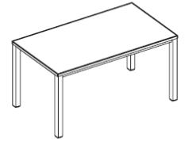 | 1600 x 800 x 720 | 1.NP m.č.2.16 - 3ks m.č.2.17 - 5ks | Kancelářský stůl EasySpace, 1600 x 800 x 720, horní deska v provedení melamin, barva bílá, tl. 25 mm, plastová hrana ABS tl. 2 mm, otvor pro kabeláž dle kabelového kanálu, podnoží kovové, čtvercového průřezu, výškově rektifikovatelné 720 – 840 mm, povrchová úprava prášková vypalovací barva bílá | 8 | 0.00 | 0.00 | 0.00
2 | 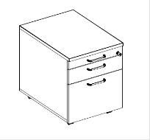 | 430 x 600 x 600 | 1.NP m.č.2.16 - 3ks m.č.2.17 - 5ks | Kontejner třízasuvkový, na kolečkách, provedení melamin, barva bílá, plastové zásuvky, samostatná plastová tužkovnice, zásuvka na závěsné desky, centrální zámek, úchytky kov | 8 | 0.00 | 0.00 | 0.00
3 | 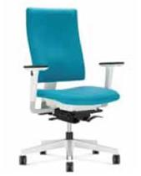 |  | 1.NP m.č.2.16 - 3ks m.č.2.17 - 5ks | Pracovní židle 4ME, černá a bílá verze, s výškově stavitelnými opěrkami, čalouněný sedák a opěrák, látka kat. Sempre a Era, barevnost - bude upřesněna, základna leštěný hlinik /RAL, tvrdá kolečka pro měkké podlahy | 8 | 0.00 | 0.00 | 0.00
4 |  | šířka 1600 | 1.NP m.č.2.16 - 1ks m.č.2.17 - 2 ks | Horní panel, provedení melamin - barva bílá, oboustranně čalouněný v látce kat.Bondai, barevnost bude upřesněna | 3 | 0.00 | 0.00 | 0.00
5 | 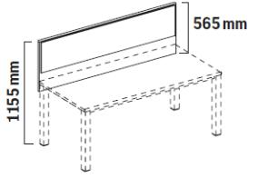 | šířka 1600 | 1.NP m.č.2.16 - 1ks m.č.2.17 - 1 ks | Horní panel, provedení melamin - barva bílá, jednostranně čalouněný v látce kat.Bondai, barevnost bude upřesněna | 2 | 0.00 | 0.00 | 0.00
6 | 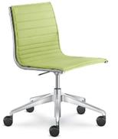 |  | 1.NP zasedačka | Celočalouněné křeslo FLY, nízký opěrák, čalounění s prošitím do pruhů, látka Style, barevnost 68054-světlá zelená, leštěný hliníkový kříž, výškově stevitelné, houpací mechanika RA, kolečka pro měkké podlahy | 8 | 0.00 | 0.00 | 0.00

 | Z důvodu kompatibility se stávajícím kancelářským nábytkem zadavatel neumožňuje splnění specifikace nábytkem vyráběným takzvaně na míru, byť s obdobnou technickou specifikací.

 |  |  |  | CELKOVÁ NABÍDKOVÁ CENA za kancelářský nábytek (Kč bez DPH) |  |  |  | 0.00 Kč
 |  |  |  | celková cena za montáž a dopravu (Kč bez DPH) |  |  |  | 0.00 Kč
 |  |  |  | DPH (%) |  |  |  | 21.00%
 |  |  |  | Celková výše DPH (Kč) |  |  |  | 0.00 Kč
 |  |  |  | Celková nabídková cena za kancelářský nábytek vč. montáže a dopravy (Kč s DPH) |  |  |  | 0.00 Kč

 | Uchazeč vyplní všechna žlutě označená pole v tabulce.

